Var2
 |  |  |  |  |  |  |  |  |  |  |  |  |  |  |  |  |  |  | ВСЕ ОТВЕТЫ И ВЫБРАННЫЕ ВАРИАНТЫ ОТМЕЧЕНЫ КРАСНЫМ ЦВЕТОМ
1 | Пусть T1 - множество чисел в римских цифрах, а T2 - множество чисел в арабских цифрах. A - отношение над множествами T1 и T2.
 |  | A={A1,A2}. A1 определен на T1, A2 определен на T2. Какие из приведенных ниже вариантов могут быть кортежами A?

 | {A1 | , | T1 | , | 1 | } | не может
 | {A1 | , | T2 | , | 2 | } | не может
 | {A1 | , | T1 | , | IV | } | может
 | {A1 | , | T1 | , | X | } | может
 | {A1 | , | T2 | , | M | } | не может
 | {A2 | , | T1 | , | XII | } | не может
 | {A2 | , | T2 | , | 4 | } | может
 | {A2 | , | T2 | , | 15 | } | может
 | {A2 | , | T1 | , | V | } | не может
 | {A2 | , | T2 | , | 67 | } | может
 | {A2 | , | T2 | , | III | } | не может
 | {A2 | , | T1 | , | 3 | } | не может

2 | Запишите формулу отношения A из задачи 1 в выражениях алгебры множеств, а также тело A (корректные кортежи). Какие из приведенных ниже таблиц могут быть телом отношения задачи 1?
 | Красным отмечены подходящие таблицы |  |  |  |  |  |  |  |  | {<A1, римские числа>, <А2, арабские числа>}, {<A1, римские числа, M>, <А2, арабские числа, 777>}

 |  |  |  |  |  |  | 2 | V |  | I | 2 |  | 6 | II |  | III | 89 |  | 5 | III
 |  |  |  |  |  |  | 15 | 8 |  | V | 7 |  | 7 | IV |  | II | 78 |  | X | 6
 |  |  |  |  |  |  | III | V |  | X | 89 |  | 45 | XMV |  | MXM | 5 |  | 4 | IV
 |  |  |  |  |  |  |  |  |  |  |  |  | 32 | XXXII |  | IV | 890
 |  |  |  |  |  |  |  |  |  |  |  |  | 109 | CIX

3 | Пусть даны два отношения (таблицы):
 |  |  |  |  |  |  | a | 15 |  | g | 7 |  |  |  | a | 15
 |  |  |  |  | R1 | = | s | 3 | R2 = | a | 15 |  |  |  | s | 3
 |  |  |  |  |  |  | d | 34 |  | w | 14 |  |  |  | d | 34 |  |  |  |  |  |  |  | d | 34 |  |  |  | g | 7
 |  |  |  |  |  |  | f | 8 |  | s | 3 |  | R1 Union R2 = |  | f | 8 |  | R1 Intersect R2 = |  | a | 15 | R1 Minus R2 = |  | f | 8 |  | R2 Minus R1 = |  | w | 14
 |  |  |  |  |  |  | g | 2 |  |  |  |  |  |  | g | 2 |  |  |  | s | 3 |  |  | g | 2
 |  |  |  |  |  |  |  |  |  |  |  |  |  |  | g | 7
 | Постройте объединение, пересечение, разность R1 и R2, разность R2 и R1. |  |  |  |  |  |  |  |  |  |  |  |  |  | w | 14

4 | Пусть даны два отношения (таблицы): |  |  |  |  |  |  |  |  |  |  |  |  |  | X | ф | 1 |  |  | X | 1
 |  |  |  |  |  |  | X | ф |  | 1 |  |  |  |  | VI | б | 1 |  |  | VI | 1
 |  |  |  |  | R1 | = | VI | б | R2 = | 2 |  |  | R1 Times R2 = |  | M | д | 1 |  |  | M | 1
 |  |  |  |  |  |  | M | д |  | 3 |  |  |  |  | X | ф | 2 |  |  | X | 2
 |  |  |  |  |  |  |  |  |  |  |  |  |  |  | VI | б | 2 |  |  | VI | 2
 | Постройте декартово произведение R1 и R2. |  |  |  |  |  |  |  |  |  |  |  |  |  | M | д | 2 |  |  | M | 2
 |  |  |  |  |  |  |  |  |  |  |  |  |  |  | X | ф | 3 |  |  | X | 3
 | Постройте проекцию полученной таблицы по первому и третьему атрибутам. |  |  |  |  |  |  |  |  |  |  |  |  |  | VI | б | 3 |  |  | VI | 3
 |  |  |  |  |  |  |  |  |  |  |  |  |  |  | M | д | 3 |  |  | M | 3
 |  |  |  |  |  |  |  |  |  |  |  |  |  |  |  |  |  |  |  | проекция по 1 и 3 атрибутам
5 | Постройте (ϴ-JOIN) объедиенение отношений R1 и R2 по условию, что значение атрибута A1 отношения R2 равно 9.
 |  |  |  |  |  |  | A1 | A2 |  | A1 | A2 |  |  |  |  | A1 | A2 | A1 | A2
 |  |  |  |  | R1 | = | 2024-09-09 | Петя | R2 = | 9 | дева |  |  | R1 theta-Join R2 = |  | 2024-09-09 | Петя | 9 | дева
 |  |  |  |  |  |  | 2024-08-30 | Женя |  | 5 | телец |  |  |  |  | 2024-08-30 | Женя | 9 | дева
 |  |  |  |  |  |  |  |  |  | 1 | козерог

6 | Выполните реляционное деление отношения R1 на отношение R2.
 |  |  |  |  |  |  | 12 | 3 |  | 11
 |  |  |  |  |  |  | 56 | 5 |  | 3
 |  |  |  |  | R1 | = | 86 | 8 | R2 = | 87
 |  |  |  |  |  |  | 5 | 3 |  | 90 |  |  |  | R1 divide by R2 = |  | Пустое отношение
 |  |  |  |  |  |  | 14 | 17 |  | 5
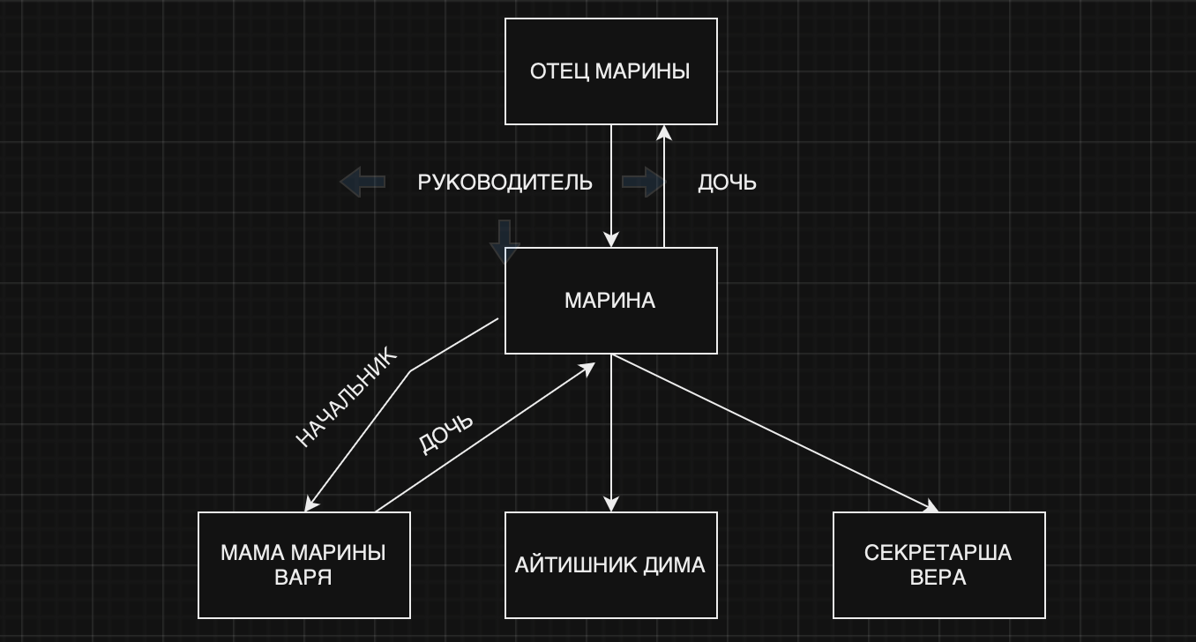
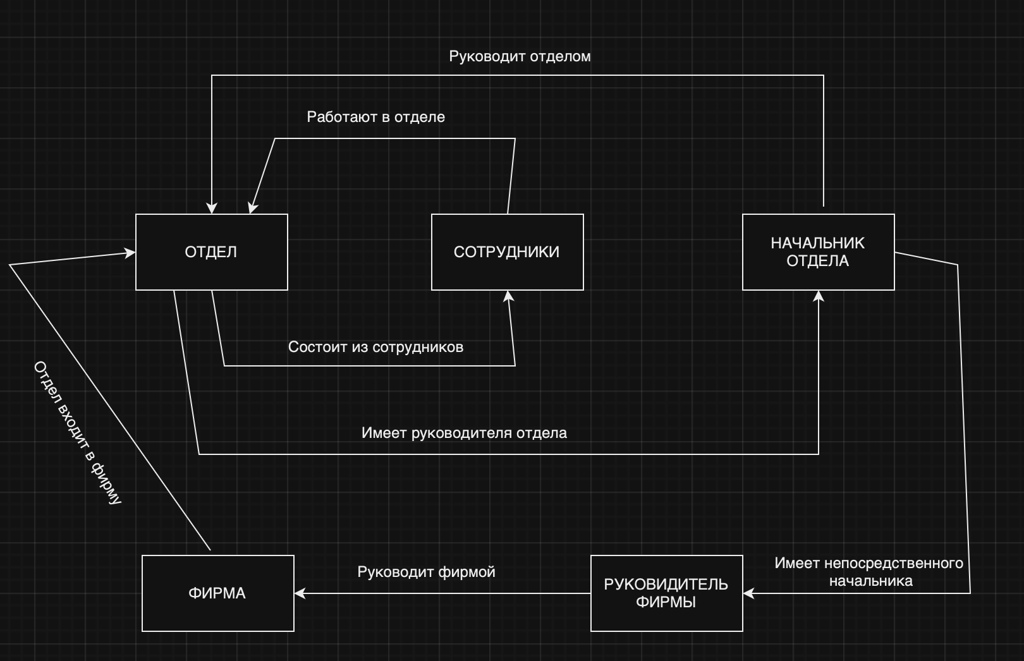
 |  |  |  |  |  |  | 9 | 32 |  | 9
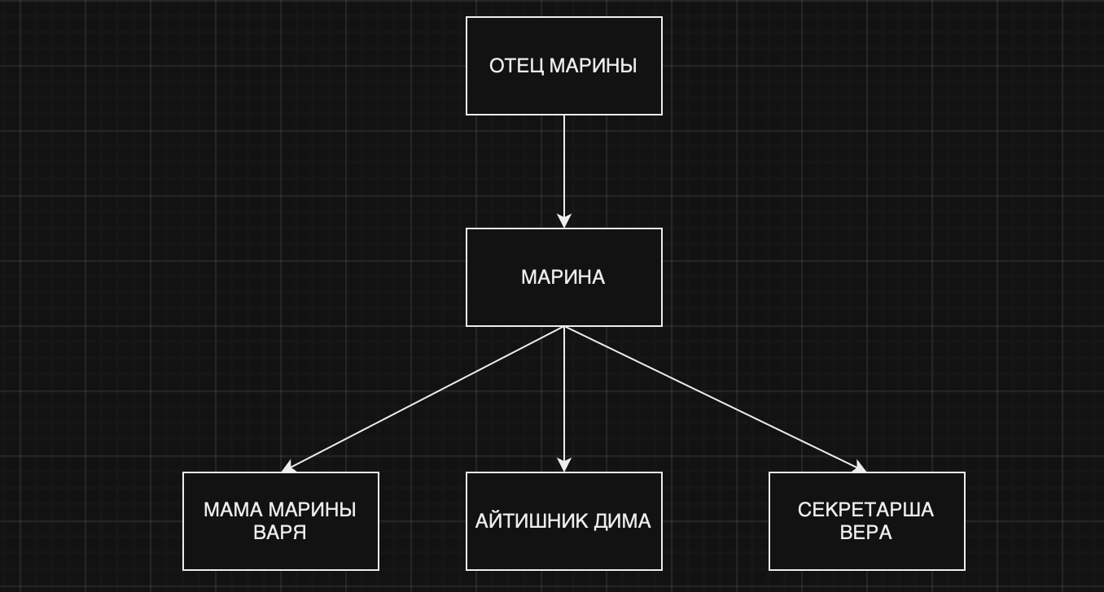
7 | Марина руководит отделом, в котором работает ее мать Варя, айтишник Дима и секретарша Вера. Отец Марины руководит всей фирмой.
 | Постройте иерархическую и сетевую модели этих данных.

8 | Какие из приведенных ниже баз данных соответствуют SQL модели данных, но не соответствуют истинной реляционной модели данных?
 | Ответ отмечен красным
 |  |  |  |  |  | а) |  | 1 | 7 |  | ф | 2
 |  |  |  |  |  |  |  | 2 | 8 |  | ы | 2
 |  |  |  |  |  |  |  | 3 | 9 |  | п | 2
 |  |  |  |  |  |  |  | 4 | г |  | ь | 4

 |  |  |  |  |  | б) |  | 67 | 67 |  | 1 | а
 |  |  |  |  |  |  |  | 2 | 7 |  | 2 | б
 |  |  |  |  |  |  |  | 87 | 65 |  | 3 | в
 |  |  |  |  |  |  |  | 2 | 7 |  | 4 | г
 |  |  |  |  |  |  |  |  |  |  |  |  |  |  |  |  |  |  |  |  |  |  |  |  |  |  |  |  |  | СЕТЕВАЯ МОДЕЛЬ
 |  |  |  |  |  | в) |  | 9 | а |  | i | jh |  |  |  |  |  |  |  | ИЕРАРХИЧЕСКАЯ МОДЕЛЬ
 |  |  |  |  |  |  |  | 8 | б |  | k | 2 |  |  |  |  |  |  |  |  |  |  |  |  |  |  |  |  |  |  |  |  |  |  |  |  |  | СЕТЕВАЯ МОДЕЛЬ
 |  |  |  |  |  |  |  | 45 | в |  | ж | 2
 |  |  |  |  |  |  |  | 4 | г |  | m | 4

 |  |  |  |  |  | г) |  | 1 | а |  | 1 | 9876
 |  |  |  |  |  |  |  | 2 | б |  | 2 | 2
 |  |  |  |  |  |  |  | 78 | в |  | 3 | 3
 |  |  |  |  |  |  |  | 4 | г |  | 4 | 4

9 | Постройте первичный ключ для таблицы базы данных кинотеатра,
 | которая содержит название и страну выпуска фильма, зал показа,возрастное ограничение, а также дату премьеры.
 |  |  |  |  |  |  | А6 | A1 | A2 | A3 | A4 | A5
 | ID - первичный ключ |  |  |  |  |  | ID | Название | Год | Зал | Возраст | Дата
 |  |  |  |  |  |  | 311 | Свой | РФ | 1 | 12+ | 2001-01-01
 |  |  |  |  |  |  | 312 | Чужой | США | 2 | 18+ | 2009-01-02
 |  |  |  |  |  |  | 313 | Первый | Италия | 3 | 12+ | 2020-01-03
 |  |  |  |  |  |  | 314 | Волк | Венгрия | 1 | 6+ | 2001-01-01
 |  |  |  |  |  |  | 315 | Иксы | РФ | 3 | 18+ | 2016-01-05

10 | В базе данных кадровиков хранится информация о классах, в которых учились выпускники и о ЕГЭ. Какие из приведенных примеров такой базы данных
 | нарушают требование целостности данных?

 |  |  |  |  | а) |  | A1 | A2 | A3 | A3 |  | A1 | A2 | A3
 |  |  |  |  |  |  | Имя | Фамилия | ЕГЭ | Класс |  | Класс | Название | Рук
 |  |  |  |  |  |  | Иван | Иванов | 290 | А |  | А | Мат | Иванов
 |  |  |  |  |  |  | Петр | Иванов | 302 | Б |  | Б | Био | Степанов
 |  |  |  |  |  |  | Сергей | Сидоров | 300 | А
 |  |  |  |  |  |  | Евгений | Степанов | 296 | Б
 |  |  |  |  |  |  | Мария | Егорова | 298 | А

 |  |  |  |  | б) |  | A1 | A2 | A3 |  |  | A1 | A2 | A3
 |  |  |  |  |  |  | Имя | Фамилия | Класс |  |  | Класс | Название | Рук
Нет информации о баллах ЕГЭ |  |  |  |  |  |  | Иван | Иванов | А |  |  | А | Мат | Иванов
 |  |  |  |  |  |  | Петр | Иванов | Б |  |  | Б | Био | Степанов
 |  |  |  |  |  |  | Сергей | Сидоров | А
 |  |  |  |  |  |  | Евгений | Степанов | Б
 |  |  |  |  |  |  | Мария | Егорова | А

 |  |  |  |  | в) |  | A1 | A2 | A3 | A3 |  | A1 | A2 | A3
 |  |  |  |  |  |  | Имя | Фамилия | ЕГЭ | Отдел |  | Класс | Название | Рук
 |  |  |  |  |  |  | Иван | Иванов | 290 | А |  | А | Мат | Иванов
 |  |  |  |  |  |  | Петр | Иванов | 302 | А |  | Б | Био | Степанов
 |  |  |  |  |  |  | Сергей | Сидоров | 300 | А
 |  |  |  |  |  |  | Евгений | Степанов | 296 | Б
 |  |  |  |  |  |  | Мария | Егорова | 298 | Б

 |  |  |  |  | г) |  | A1 | A2 | A3 | A3 |  | A1 | A2 | A3
 |  |  |  |  |  |  | Имя | Фамилия | ЕГЭ | Отдел |  | Класс | Название | Рук
Есть NULL |  |  |  |  |  |  | Иван | Иванов | 290 | А |  | А | Мат | Иванов
неопределен отдел |  |  |  |  |  |  | Петр | Иванов | 302 | NULL |  | Б | Био | Степанов
Петра Иванова |  |  |  |  |  |  | Сергей | Сидоров | 300 | А
 |  |  |  |  |  |  | Евгений | Степанов | 296 | Б
 |  |  |  |  |  |  | Мария | Егорова | 298 | Б

 |  |  |  |  | д) |  | A1 | A2 | A3 | A3 |  | A1 | A2 | A3
 |  |  |  |  |  |  | Имя | Фамилия | ЕГЭ | Отдел |  | Класс | Название | Рук
 |  |  |  |  |  |  | Иван | Иванов | 290 | Мат |  | А | Мат | Иванов
 |  |  |  |  |  |  | Петр | Иванов | 302 | Био |  | Б | Био | Степанов
 |  |  |  |  |  |  | Сергей | Сидоров | 300 | Мат
 |  |  |  |  |  |  | Евгений | Степанов | 296 | Био
 |  |  |  |  |  |  | Мария | Егорова | 298 | Мат

11 | Пусть в базе данных хранится таблица с днями недели, соответствующими, например, дням национальной кухни в сети ресторанов.
 | Как будет выглядеть результат операции <NOT> примененный к этой таблице?

 |  |  |  |  |  |  | DAY |  |  | DAY
 |  |  |  |  |  |  | вторник |  |  | понедельник
 |  |  |  |  | R | = | пятница |  | <NOT> R = | четверг
 |  |  |  |  |  |  | среда |  |  | суббота
 |  |  |  |  |  |  |  |  |  | воскресенье |  |  |  |  |  |  |  |  |  |  |  | ANIMATE | PAYMENT | HOTEL | RATING | NAME
12 | У сети отелей в базе данных хранятся отели, , списки аниматоров по отелям и сезоны. |  |  |  |  |  |  |  |  |  |  |  |  |  |  |  |  |  |  |  |  | Аня | 15000 | 1 | 4* | Бриз |  |  |  |  |  |  |  |  |  | ANIMATE | SEASON | HOTEL | RATING | NAME
 |  |  |  |  |  |  | ANIMATE | PAYMENT | HOTEL |  |  | ANIMATE | SEASON | HOTEL |  |  | HOTEL | RATING | NAME |  |  | Петя | 30000 | 1 | 4* | Бриз |  |  |  | ANIMATE | SEASON | HOTEL | RATING | NAME |  | Сева | W | 2 | 4* | Бриз
 |  |  |  |  |  |  | Аня | 15000 | 1 |  |  | Сева | W | 2 |  |  | 1 | 4* | Бриз |  |  | Света | 60000 | 1 | 4* | Бриз |  |  |  | Сева | W | 2 | 5* | Волна |  | Галя | W | 1 | 4* | Бриз
 |  |  |  |  | R1 | = | Петя | 30000 | 1 |  | R2 = | Галя | W | 1 |  | R3 = | 2 | 5* | Волна |  |  | Галя | 17000 | 1 | 4* | Бриз |  | б) R2 <AND> R3 = |  | Галя | W | 1 | 4* | Бриз |  | Мила | W | 2 | 4* | Бриз
 |  |  |  |  |  |  | Света | 60000 | 1 |  |  | Мила | W | 2 |  |  |  |  |  |  | а) R1 <AND> R3 = | Вика | 23000 | 1 | 4* | Бриз |  |  |  | Мила | W | 2 | 5* | Волна | в) R2 <OR> R3 = | Петя | S | 1 | 4* | Бриз
 |  |  |  |  |  |  | Галя | 17000 | 1 |  |  | Петя | S | 1 |  |  |  |  |  |  |  | Миша | 25000 | 2 | 5* | Волна |  |  |  | Петя | S | 1 | 4* | Бриз |  | Галя | S | 1 | 4* | Бриз
 |  |  |  |  |  |  | Вика | 23000 | 1 |  |  | Галя | S | 1 |  |  | SEASON | DATE |  |  |  | Юля | 32000 | 2 | 5* | Волна |  |  |  | Галя | S | 1 | 4* | Бриз |  | Инна | S | 2 | 4* | Бриз
 |  |  |  |  |  |  | Миша | 25000 | 2 |  |  | Инна | S | 2 |  | R4 = | W | 2024-12-01 |  |  |  | Мила | 16000 | 2 | 5* | Волна |  |  |  | Инна | S | 2 | 5* | Волна |  | Сева | W | 2 | 5* | Волна
 |  |  |  |  |  |  | Юля | 32000 | 2 |  |  |  |  |  |  |  | S | 2023-05-01 |  |  |  | Сева | 20000 | 2 | 5* | Волна |  |  |  |  |  |  |  |  |  | Галя | W | 1 | 5* | Волна
 |  |  |  |  |  |  | Мила | 16000 | 2 |  |  |  |  |  |  |  |  |  |  |  |  | Инна | 40000 | 2 | 5* | Волна |  |  |  |  |  |  |  |  |  | Мила | W | 2 | 5* | Волна
 |  |  |  |  |  |  | Сева | 20000 | 2 |  |  |  |  |  |  |  |  |  |  |  |  |  |  |  |  |  |  |  |  |  |  |  |  |  |  | Петя | S | 1 | 5* | Волна
 |  |  |  |  |  |  | Инна | 40000 | 2 |  |  |  |  |  |  |  |  |  |  |  |  |  |  |  |  |  |  |  |  |  |  |  |  |  |  | Галя | S | 1 | 5* | Волна
 |  |  |  |  |  |  |  |  |  |  |  |  |  |  |  |  |  |  |  |  |  |  |  |  |  |  |  |  |  |  |  |  |  |  |  | Инна | S | 2 | 5* | Волна
 | Как выглядят результаты следующих операций? |  |  |  |  |  |  |  |  |  |  |  |  |  |  |  |  |  |  |  |  |  |  |  |  |  |  | HOTEL | RATING | NAME | SEASON | DATE
 |  |  |  |  |  |  |  |  |  |  |  |  |  |  |  |  |  |  |  |  |  |  |  |  |  |  |  | 1 | 4* | Бриз | W | 2024-12-01
 |  | а) | R1<AND>R3 |  |  |  |  | Смотреть таблицы справа, они отмечены красным |  |  |  |  |  |  |  |  |  |  |  |  |  |  |  |  |  | г) R3<OR>R4 = |  | 1 | 4* | Бриз | S | 2023-05-01
 |  | б) | R2<AND>R3 |  |  |  |  |  |  |  |  |  |  |  |  |  |  |  |  |  |  |  |  |  |  |  |  | 2 | 5* | Волна | W | 2024-12-01
 |  | в) | R2<OR>R3 |  |  |  |  |  |  |  |  |  |  |  |  |  |  |  |  |  |  |  |  |  |  |  |  | 2 | 5* | Волна | S | 2023-05-01
 |  | г) | R3<OR>R4

13 | Стрелка Пирса pi(A,B) = NOT A AND NOT B
 | Шрих Шеффера sh(A,B) = NOT A OR NOT B

 | Выпишите таблицы истинности для следующих операций: |  |  |  |  |  |  |  |  |  | Указан итог выполнения операции в необходимом порядке
 |  |  |  |  |  |  |  |  |  |  |  | False |  |  |  | True
 |  |  |  | а) | NOT sh(A,B) OR A |  |  |  |  | а) NOT sh(A,B) OR A |  | False |  | б) pi(A,B) OR sh(A,B) |  | True
 |  |  |  | б) | pi(A,B) OR sh(A,B) |  |  |  |  |  |  | True |  |  |  | True
 |  |  |  |  |  |  |  |  |  |  |  | True |  |  |  | False
14 | Рассмотрим базу данных из задачи 12. Какой результат по правилам реляционного исчисления кортежей выдаст следующий скрипт?
 | RANGE ANIMATOR IS R2
 | IF ANIMATOR.ANIMATE='Сева'
 | THEN ANIMATOR.HOTEL='2'

 | С помощью какого скрипта можно посмотреть зарплаты аниматоров, развлекающих клиентов зимой?

 |  |  |  |  |  |  |  | ANIMATE | SEASON | HOTEL
 |  |  |  |  |  |  |  | Сева | W | 2
 |  |  |  |  |  |  |  | Галя | W | 1
 |  |  |  |  |  |  |  | Мила | W | 2
 |  |  |  |  |  |  |  | Петя | S | 1
 |  |  |  |  |  |  |  | Галя | S | 1
 |  |  |  |  |  |  |  | Инна | S | 2

 |  |  |  |  |  |  |  | (R1 <REMOVE> HOTEL) <AND> ((R2 <REMOVE> HOTEL) WHERE SEASON = 'W')

15 | Выпишите минимальное множество функциональных зависимостей FD отношений R1 и R2 из задачи 12.

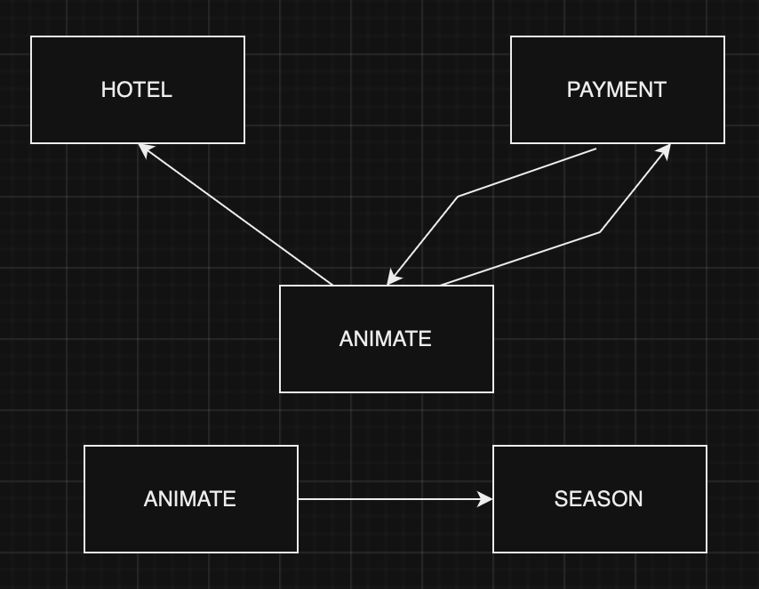
 |  |  |  |  |  |  |  | ANIMATE ---> HOTEL
 |  |  |  |  |  |  |  | ANIMATE ---> PAYMENT
 |  |  |  |  |  |  |  | PAYMENT ---> HOTEL

16 | Какие, например, функциональные зависимости можно вывести из минимальных по условию предыдущей задачи?

 |  |  |  |  |  |  |  | ANIMATE ---> { PAYMENT, HOTEL, SEASON }
 |  |  |  |  |  |  |  | PAYMENT ---> SEASON

17 | Постройте диаграмму минимальных функциональных зависимостей для задачи 12.

18 | Перечислите все внешние ключи в задаче 12.
 | ANIMATE, HOTEL, SEASON

19 | Представьте базу данных 12й задачи одной таблицей.

 |  |  |  |  |  |  |  | ANIMATE | PAYMENT | HOTEL | RATING | NAME | DATE | SEASON
 |  |  |  |  |  |  |  | Аня | 15000 | 1 | 4* | Бриз | NULL | NULL
 |  |  |  |  |  |  |  | Петя | 30000 | 1 | 4* | Бриз | 2023-05-01 | S
 |  |  |  |  |  |  |  | Света | 60000 | 1 | 4* | Бриз | NULL | NULL |  |  |  | ДИАГРАММА МИНИМАЛЬНЫХ ФУНКЦИОНАЛЬНЫХ ЗАВИСИМОСТЕЙ ДЛЯ ЗАДАЧИ 12
 |  |  |  |  |  |  |  | Галя | 17000 | 1 | 4* | Бриз | 2023-05-01 | S
 |  |  |  |  |  |  |  | Галя | 17000 | 1 | 4* | Бриз | 2024-12-01 | W
 |  |  |  |  |  |  |  | Вика | 23000 | 1 | 4* | Бриз | NULL | NULL
 |  |  |  |  |  |  |  | Миша | 25000 | 2 | 5* | Волна | NULL | NULL
 |  |  |  |  |  |  |  | Юля | 32000 | 2 | 5* | Волна | NULL | NULL
 |  |  |  |  |  |  |  | Мила | 16000 | 2 | 5* | Волна | W | 2024-12-01
 |  |  |  |  |  |  |  | Сева | 20000 | 2 | 5* | Волна | W | 2024-12-01
 |  |  |  |  |  |  |  | Инна | 40000 | 2 | 5* | Волна | S | 2024-05-01

